CASO
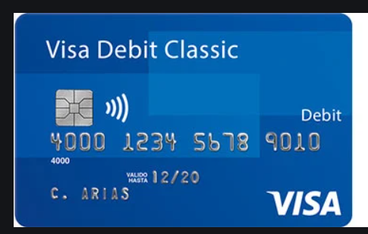

NUM TARJETA
TITULAR
CCV

4 puntos

